상품제안서
기라로쉬 시어서커 냉감 여름 이불 | 상품코드: S47320

 |  |  |  |  |  |  | 02-713-8555 | www.synergygift.co.kr
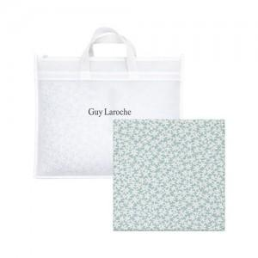

【상세/제작정보】

【인쇄/포장옵션】 | 스티커 / 포장불가능

【공급단가】 | 수량 | 20~ | 50~ | 100~ | 300~ | 500~
*VAT별도 | 단가 | 12,500원 | 12,200원 | 11,700원 | 11,400원 | 11,100원

【상품 URL】 | https://www.synergygift.co.kr:443/src/goods_detail.php?gdno=47320

